Sheet1
Scene No. | 2
Quest Title | 小发明
Quest Log | 完成任务
Map No. | 30
 | 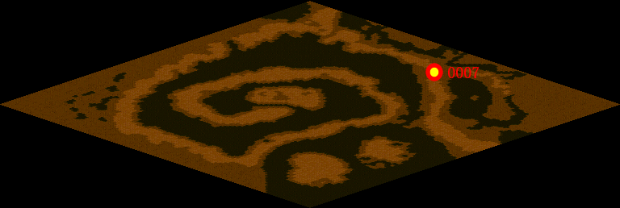
NPC No. | 7
Condition
Dialog | 你看，先把铁钉和磁铁连起来，并把它一头吸在电池的一极上，正负都可以，只是最后旋转的方法相反而已。然后要用电线把电池和铁钉尾段的磁铁连接起来，即慢慢地用电线碰几下磁铁，铁钉就开始加速旋转。据测量只要15秒就可以使铁钉加速到1万转每分钟！是不是很有趣啊。
Select | 1：完成，2：取消
Result | 1 :关闭对话框 消除Qlog-0140-000 , 2 : 关闭对话框

NPC No.
Condition
Dialog
Select
Result

ScriptFile | Qlog-0140-002.scr
 | Q0007-0140-002.scr

